(MainMission)
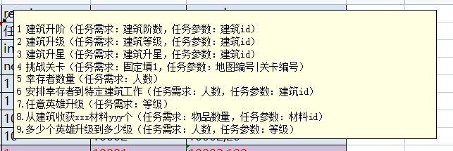
id | index | order | kind | require | param | reward | unlock | stage
唯一id | 位置 | 层级 | 任务类型 | 任务需求 | 任务参数 | 奖励 | 开启条件 | 任务最大阶段数
int | int | int | int | int[] | int[] | long[][] | int[] | int
notEmpty | notEmpty | notEmpty | notEmpty | notEmpty |  | notEmpty | notEmpty | notEmpty
101001 | 1 | 1 | 6 | 1|1 | 10008 | 30023,1 | -1 | 1
101002 | 1 | 2 | 6 | 1|1 | 10002 | 30023,1 | 1|101001|1 | 1
101003 | 1 | 3 | 2 | 10|10 | 10008 | 30023,1 | 1|101002|1 | 1
101004 | 1 | 4 | 2 | 10|10 | 10002 | 30023,1 | 1|101003|1 | 1
101005 | 0 | 1 | 1 | 1|1 | 10001 | 30023,1 | 1|101004|1 | 1
101006 | 1 | 1 | 2 | 30|20 | 10008 | 30023,1 | 1|101014|1 | 1
101007 | 2 | 1 | 6 | 2|1 | 10008 | 30023,1 | 1|101014|1 | 1
101008 | 1 | 2 | 2 | 30|20 | 10002 | 30023,1 | 1|101006|1 | 1
101009 | 2 | 2 | 6 | 2|1 | 10002 | 30023,1 | 1|101007|1 | 1
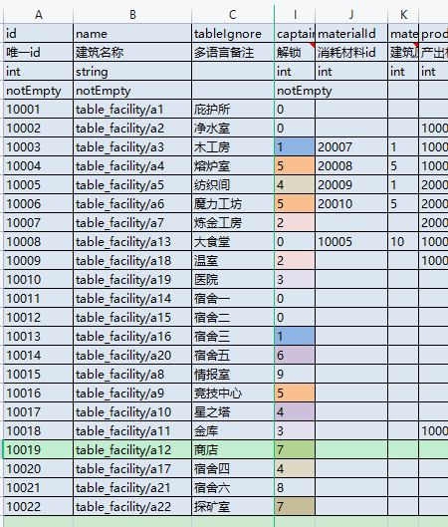
101010 | 1 | 3 | 2 | 10|20 | 10003 | 30023,1 | 1|101008|1 | 2
101011 | 2 | 3 | 6 | 1|1 | 10003 | 30023,1 | 1|101009|1 | 2
101012 | 0 | 1 | 1 | 2|1 | 10001 | 30023,1 | 1|101010|2 | 1
101013 | 90 | 1 | 4 | 1|2 | 1 | 30023,1 | 2|2 | 500
101014 | 99 | 1 | 10 | 1|2 |  | 30023,1 | 2|1 | 3
101015 | 1 | 1 | 11 | 1 | 10009 | 30023,1 | 1|101012|1 | 1
101016 | 2 | 1 | 11 | 1 | 10007 | 30023,1 | 1|101017|3 | 1
101017 | 3 | 2 | 2 | 10|20 | 10009 | 30023,1 | 1|101015|1 | 3
101018 | 4 | 2 | 6 | 1|1 | 10009 | 30023,1 | 1|101015|1 | 2
101019 | 5 | 3 | 2 | 10|20 | 10007 | 30023,1 | 1|101016|1 | 3
101020 | 6 | 3 | 6 | 1|1 | 10007 | 30023,1 | 1|101016|1 | 2
101021 | 3 | 1 | 2 | 50|20 | 10008 | 30023,1 | 1|101019|3 | 1
101022 | 4 | 1 | 2 | 50|20 | 10002 | 30023,1 | 1|101021|1 | 1
101023 | 7 | 1 | 2 | 50|20 | 10003 | 30023,1 | 1|101022|1 | 1
101024 | 3 | 1 | 2 | 10|20 | 10011 | 30023,1 | 1|101023|1 | 3
101025 | 4 | 1 | 2 | 10|20 | 10012 | 30023,1 | 1|101024|3 | 3
101026 | 7 | 1 | 2 | 10|20 | 10013 | 30023,1 | 1|101025|3 | 3
101027 | 8 | 1 | 9 | 3|3 | 30 | 30023,1 | 1|101012|1 | 1
101028 | 99 | 1 | 10 | 5|5 |  | 30023,1 | 1|101014|3 | -1
101029 | 0 | 1 | 1 | 3|1 | 10001 | 30023,1 | 1|101023|1 | 1
110001 | 1 | 1 | 11 | 1 | 10018 | 30023,1 | 1|101029|1 | 1
110002 | 1 | 1 | 11 | 1 | 10010 | 30023,1 | 1|110003|5 | 1
110003 | 1 | 2 | 2 | 10|20 | 10018 | 30023,1 | 1|110001|1 | 5
110004 | 2 | 2 | 6 | 1|1 | 10018 | 30023,1 | 1|110001|1 | 2
110005 | 1 | 3 | 2 | 10|20 | 10010 | 30023,1 | 1|110002|1 | 5
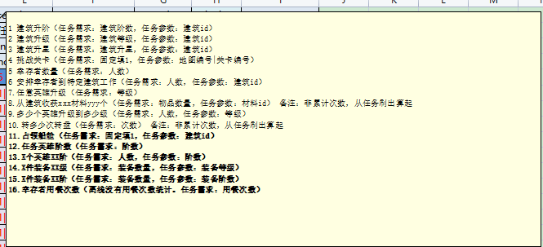
110007 | 1 | 1 | 2 | 70|20 | 10008 | 30023,1 | 1|110005|5 | 2
110008 | 1 | 1 | 2 | 70|20 | 10002 | 30023,1 | 1|110007|2 | 2
110009 | 1 | 1 | 2 | 70|20 | 10003 | 30023,1 | 1|110008|2 | 2
110010 | 1 | 1 | 2 | 70|20 | 10009 | 30023,1 | 1|110009|2 | 2
110011 | 1 | 1 | 2 | 70|20 | 10007 | 30023,1 | 1|110010|2 | 2
110012 | 2 | 1 | 2 | 70|20 | 10011 | 30023,1 | 1|110011|2 | 2
110013 | 2 | 1 | 2 | 70|20 | 10012 | 30023,1 | 1|110012|2 | 2
110014 | 2 | 1 | 2 | 70|20 | 10013 | 30023,1 | 1|110013|2 | 2
110015 | 8 | 1 | 9 | 5|5 | 30 | 30023,1 | 1|101029|1 | 1
110016 | 0 | 1 | 1 | 4|1 | 10001 | 30023,1 | 1|110011|2 | 1
120001 | 1 | 1 | 11 | 1 | 10005 | 30023,1 | 1|110016|1 | 1
120002 | 1 | 2 | 2 | 10|20 | 10005 | 30023,1 | 1|120001|1 | 6
120003 | 2 | 2 | 6 | 1|1 | 10005 | 30023,1 | 1|120001|1 | 2
120004 | 1 | 3 | 2 | 90|20 | 10007 | 30023,1 | 1|120002|6 | 2
120005 | 2 | 3 | 2 | 90|20 | 10010 | 30023,1 | 1|120004|2 | 2
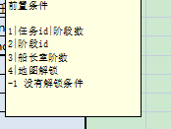
120006 | 1 | 1 | 2 | 90|20 | 10018 | 30023,1 | 1|120005|2 | 2
120007 | 1 | 1 | 2 | 90|20 | 10008 | 30023,1 | 1|120006|2 | 2
120008 | 1 | 1 | 2 | 90|20 | 10002 | 30023,1 | 1|120007|2 | 2
120009 | 1 | 1 | 2 | 90|20 | 10003 | 30023,1 | 1|120008|2 | 2
120010 | 1 | 1 | 2 | 90|20 | 10009 | 30023,1 | 1|120009|2 | 2
120011 | 2 | 1 | 2 | 90|20 | 10011 | 30023,1 | 1|120010|2 | 2
120012 | 2 | 1 | 2 | 90|20 | 10012 | 30023,1 | 1|120011|2 | 2
120013 | 2 | 1 | 2 | 90|20 | 10013 | 30023,1 | 1|120012|2 | 2
120014 | 2 | 1 | 2 | 10|20 | 10020 | 30023,1 | 1|120013|2 | 6
120015 | 8 | 1 | 9 | 5|5 | 50 | 30023,1 | 1|110015|1 | 1
120016 | 0 | 1 | 1 | 5|1 | 10001 | 30023,1 | 1|120014|2 | 1

